搜索广告示例
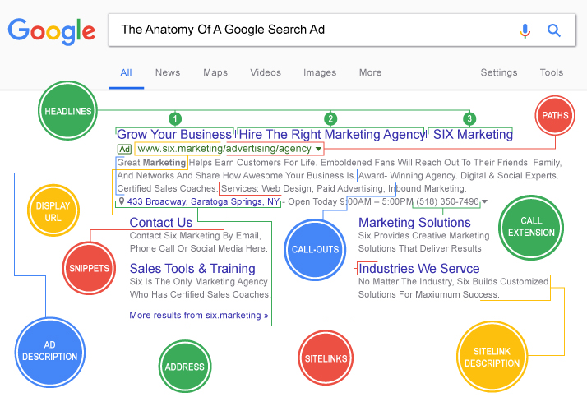
 |  |  |  | 搜索广告 | https://support.google.com/google-ads/answer/1704389?hl=zh-Hans

 |  |  |  | 广告组 | 1条自适应搜索广告 | 15个标题+4条广告内容描述 |  | 注： 自适应搜索广告特点是，输入多个标题和描述，系统从中抓取2-3个标题以及1-2条描述，自动测试不同的组合，通过机器学习摸索出效果最好的组合。

 |  |  |  | 广告 | Headlines | 标题 | 产品词、号召性用语、产品用途、产品卖点、服务、品牌词、网址等
 |  |  |  |  | Display URL | 展示路径 | 显示网址的组成部分，不会影响实际到达的页面，只做展示用，可以直接写关键字
 |  |  |  |  | Description | 广告内容描述 | 产品描述、号召性用语、商家信息、商家资质等

 |  |  |  | 字符限制 | 字段 | 长度上限
 |  |  |  |  | 标题 | 30 个字符
 |  |  |  |  | 广告内容描述 | 90 个字符
 |  |  |  |  | 路径 | 各 15 个字符

 |  |  |  | 附加信息 | Sitelink | 附加链接 | 附加链接会以短链的形式显示在广告下方，用户可以直接通过链接到达特点页面
 |  |  |  |  | Callout | 附加宣传信息 | 可以突出介绍您提供的产品或服务，比如免费送货，24小时客户服务等等
 |  |  |  |  | Snippets | 附加结构化摘要 | 结构化摘要信息是指您产品或服务的具体特点

相关链接 | 广告系列的定义 | 注意事项 | 编辑标准 | 关键字 | 搜索广告通过关键字触发广告，即用户搜索匹配到设置的关键字，广告才有可能被展示
 | 质量得分的定义 |  | 关于撰写产品陈述时的注意事项 |  | 每个广告组15-25个关键字
 | 政策中心 |  | 商标政策
 | 制作新的文字广告 |  | 不当的内容
 | 文字广告的组成部份
 | 撰写成功的广告

广告附加信息
附加信息类型 | 附加信息格式
Sitelink Extension 附加链接 （可添加多达20条） | Sitelink text - 附加链接文字 | 英:25 | Sitelink text - 附加链接文字 | 英:25 | Sitelink text - 附加链接文字 | 英:25 | Sitelink text - 附加链接文字 | 英:25
 |  | 0 |  | 0 |  | 0 |  | 0
 | Description 1 - 广告内容描述第一行 | 英:35 | Description 1 - 广告内容描述第一行 | 英:35 | Description 1 - 广告内容描述第一行 | 英:35 | Description 1 - 广告内容描述第一行 | 英:35
 |  | 0 |  | 0 |  | 0 |  | 0
 | Description 2 - 广告内容描述第2行 |  | Description 2 - 广告内容描述第2行 |  | Description 2 - 广告内容描述第2行 |  | Description 2 - 广告内容描述第2行
 |  | 0 |  | 0 |  | 0 |  | 0
 | Final URL - 最终到达网址 |  | Final URL - 最终到达网址 |  | Final URL - 最终到达网址 |  | Final URL - 最终到达网址

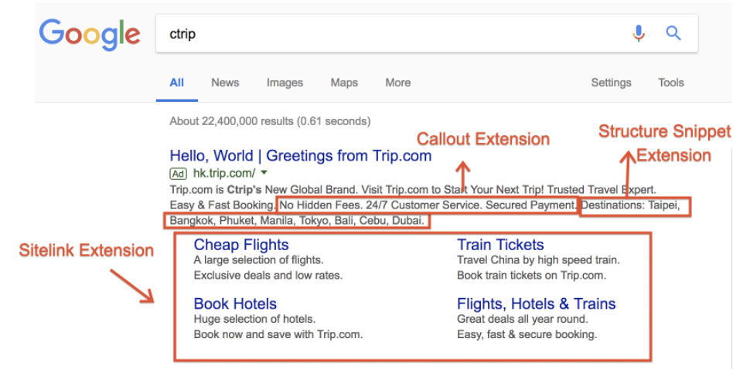
Callout Extension 附加宣传信息 （可添加多达20条） | Callout Text - 宣传信息文字 | 英:25
 |  | 0
 |  | 0
 |  | 0
 |  | 0
 |  | 0

Structured Snippet Extension 附加结构化摘要信息 （可添加多达10个值） | Types | 英:25
 |  | 0
 |  | 0
 |  | 0
 |  | 0
 |  | 0
 |  | 0
 |  | 0
 |  | 0
 |  | 0
 |  | 0

